Sheet1
一、运营进展：目标&达成（总目标：参与竞价商家覆盖占比95%，周竞价次数50W+，低价订单GMV占比65%）
竞价参与度、低价订单GMV占比保持稳定，结合竞价次数、商品维度中标情况，进一步探索卷价程度的提升
核心数据达成：
时间 | 参与竞价月活商家占比 |  |  | 低价订单GMV |  |  | 竞价总次数
 | 目标 | 达成 | 完成率 | 目标 | 低价订单GMV占比 | 完成率 | 目标 | 达成 | 完成率
W38 | - | 1.5% | - | - | - | - | - | 113 | -
W39 | 4% | 4.3% | 113.3% | - | - | - | 300 | 599 | 199.7%
W40 | 13% | 21.1% | 166.5% | - | - | - | 1,200 | 9,688 | 807.3%
W41 | 25% | 23.6% | 93.2% | - | 17.6% | - | 12,000 | 13,547 | 112.9%
W42 | 30% | 25.9% | 85.2% | - | 24.3% | - | 18,000 | 19,585 | 108.8%
W43 | 75% | 87.8% | 117.1% | - | 25.6% | - | 80,000 | 100,582 | 125.7%
W44 | 85% | 91.4% | 107.5% | 30% | 29.6% | 98.6% | 100,000 | 144,551 | 144.6%
W45 | 90% | 93.0% | 103.3% | 35% | 33.0% | 94.2% | - | - | -
W46 | 95% | 93.0% | 97.9% | 50% | 35.4% | 70.8% | - | - | -
W47 | 95% | 93.0% | 97.9% | 55% | 47.8% | 86.8% | - | - | -
W48 | 95% | 96.3% | 101.3% | 55% | 52.3% | 95.2% | - | - | -
W49 | 95% | 96.0% | 101.1% | 60% | 51.7% | 86.2% | - | - | -
W50 | 95% | 96.0% | 101.1% | 60% | 53.2% | 88.7% | - | 331,064 | -
W51 | 95% | 95.9% | 100.9% | 60% | 55.9% | 93.2% | 560,000 | 532,446 | 95.1%
W52 | 95% | 95.6% | 100.6% | 63% | 53.9% | 85.5% | 560,000 | 468,028 | 83.6% | 竞价次数自营&JBP3.0数据缺失
W1 | 95% | 95.3% | 100.3% | 63% | 55.0% | 87.3% | 530,000 | 398,718 | 75.2%
W2 | 95% | 95.0% | 100.0% | 63% | 53.9% | 85.5% | 530,000 | 566,683 | 106.9%
W3 | 95% | 95.0% | 100.0% | 63% | 54.0% | 85.7% | 600,000 | 481,430 | 80.2%
W4 | 95% | 95.3% | 100.3% | 63% | 55.1% | 87.5% | 600,000 | 475,757 | 79.3%
W5 | 95% | 95.5% | 100.5% | 63% | 54.8% | 87.0% | 530,000 | 471,555 | 89.0%
W6 | 95% | 95.5% | 100.5% | 63% | 53.4% | 84.7% | 530,000 | 489,467 | 92.4%
W7-W8 | 95% | 81.2% | 85.5% | 60% | 59.5% | 99.2% | 530,000 | 363,576 | 68.6%
W9 | 95% | 90.2% | 94.9% | 60% | 59.0% | 98.3% | 530,000 | 494,169 | 93.2%
W10 | 95% | 89.1% | 93.8% | 60% | 55.0% | 91.7% | 530,000 | 457,666 | 86.4%
W11 | 95% | - | - | 60% | - | - | 500,000 | - | -

W10竞价次数45.8W次，竞价商品数、家均竞价次数下降，3月每周针对落后人员质询，同时按天同步N700品种中标价，便于供应商/采购定向调价
时间 | 自营&JBP3.0竞价次数 | JBP1.0竞价次数 | 加盟仓竞价次数 | 总竞价次数 | 家均竞价次数 | 竞价商品数 | 品均竞价次数
W50（5天） | 27,867 | 294,781 | 8,416 | 331,064 | 54.39 | 41,009 | 8.1
W51 | 37,356 | 472,786 | 22,304 | 532,446 | 79.52 | 46,762 | 11.4
W52 | 数据暂缺 | 440,586 | 数据暂缺 | 468,028 | 71.40 | 40,424 | 11.6
W1 | 27,064 | 360,963 | 10,691 | 398,718 | 65.46 | 41,941 | 9.5
W2 | 38,770 | 501,725 | 26,188 | 566,683 | 76.66 | 54,867 | 10.3
W3 | 47,901 | 422,163 | 11,366 | 481,430 | 75.34 | 48,122 | 10.0
W4 | 28,759 | 432,650 | 14,348 | 475,757 | 74.91 | 50,547 | 9.4
W5 | 45,347 | 411,367 | 14,841 | 471,555 | 74.40 | 47,075 | 10.0
W6 | 30,666 | 446,823 | 11,978 | 489,467 | 79.87 | 47,858 | 10.2
W7-W8 | 26,356 | 325,373 | 11,847 | 363,576 | 66.41 | 43,209 | 8.4
W9 | 31,167 | 450,089 | 12,913 | 494,169 | 71.45 | 50,238 | 9.8
W10 | 25,888 | 417,552 | 14,226 | 457,666 | 63.05 | 46,701 | 9.8

N700 TOP销售品种低价情况：
主码 | 产品名称 |  | 3月竞价次数 | 3月竞价商品数 | 3月中标商家数 | 3月低价客户数 | 3月低价GMV | 3月低价GMV占比 | 2月竞价次数 | 2月竞价商品数 | 2月低价客户数 | 2月低价GMV | 2月低价GMV占比 | 1月低价GMV | 1月低价GMV占比 | 相对2月低价占比变化
2215676 | 海露/HYLO 玻璃酸钠滴眼液 0.1%(10ml:10mg)/支(OTC) |  | 86 | 5 | 12 | 28 | 346,074 | 5% | 87 | 16 | 179 | 4,438,902 | 54% | 6,022,905 | 51% | -49%
1884657 | 可乐必妥 左氧氟沙星片 0.5g*4片 |  | 21 | 5 | 1 | 201 | 1,769,786 | 83% | 77 | 17 | 357 | 4,007,756 | 77% | 6,954,160 | 79% | 6%
1834120 | 喜格迈 尼可地尔片 5mg*10片*3板 |  | 66 | 3 | 1 | 29 | 966,349 | 56% | 165 | 19 | 58 | 1,643,903 | 32% | 4,955,410 | 37% | 24%
1005195 | 美寳/荣祥/MEBO 湿润烧伤膏 20g |  | 54 | 7 | 3 | 80 | 177,390 | 82% | 333 | 46 | 83 | 1,108,097 | 32% | 1,394,794 | 30% | 50%
1006141 | 阿拓莫兰/药友 谷胱甘肽片 0.1g*36片/瓶 |  | 21 | 5 | 1 | 127 | 1,158,318 | 77% | 79 | 17 | 250 | 1,960,024 | 70% | 2,904,745 | 69% | 7%
1792325 | 波立维/PLAVIX 硫酸氢氯吡格雷片 75mg*28片 |  | 33 | 4 | 2 | 13 | 145,006 | 42% | 182 | 36 | 58 | 886,973 | 45% | 1,861,642 | 52% | -2%
1830257 | 达芙通/Duphaston 地屈孕酮片 10mg*20片 |  | 102 | 8 | 6 | 32 | 113,660 | 14% | 463 | 58 | 34 | 219,599 | 12% | 295,938 | 13% | 1%
1837139 | 喜格迈 尼可地尔片 5mg*10片*10板 |  | 19 | 1 | 1 | 5 | 75,164 | 26% | 20 | 5 | 42 | 708,639 | 48% | 578,542 | 16% | -22%
1769061 | 达喜 铝碳酸镁咀嚼片 0.5g*20片(OTC) |  | 86 | 12 | 3 | 18 | 40,822 | 30% | 335 | 57 | 217 | 1,050,630 | 75% | 230,854 | 26% | -44%
1012739 | 感康 复方氨酚烷胺片 6片*2板 |  | 62 | 9 | 4 | 27 | 33,891 | 20% | 243 | 38 | 73 | 379,780 | 34% | 524,692 | 46% | -13%
1954027 | 拜复乐/Avelox/拜耳Bayer 盐酸莫西沙星片 0.4g*3片 |  | 396 | 8 | 9 | 60 | 125,117 | 28% | 1,043 | 125 | 131 | 502,492 | 39% | 960,444 | 42% | -11%
1874407 | 贺普丁 拉米夫定片 0.1g*14片 |  | 10 | 2 | 1 | 48 | 557,161 | 90% | 58 | 8 | 113 | 777,066 | 62% | 1,117,438 | 68% | 28%
1798000 | 安博维 厄贝沙坦片 0.15g*28片 |  | 49 | 3 | 3 | 20 | 130,631 | 34% | 133 | 31 | 56 | 311,246 | 25% | 749,409 | 29% | 8%
1344410 | 爱丽 玻璃酸钠滴眼液 5ml:15mg(0.3%)/支 |  | 37 | 7 | 5 | 53 | 221,510 | 51% | 344 | 59 | 147 | 522,438 | 54% | 680,958 | 49% | -3%

1月N700 TOP销售品种低价情况：重点关注低价GMV占比不足40%，且相对12月低价GMV及占比有下滑品种的卷价情况
主码 | 产品名称 |  | 中标商家数 | 中标价区间 | TOP销量 | TOP销量价格 | 客户数 | 低价GMV | 低价GMV占比 | 12月低价GMV | 相对12月低价GMV变化 | 12月低价GMV占比 | 相对12月低价GMV占比变化
1005195 | 美寳/荣祥/MEBO 湿润烧伤膏 20g |  | 6 | 29.9 - 30.9 | 14,408 | 30.65 | 274 | 1,374,603 | 50% | 1,119,777 | 23% | 29.4% | 21%
1954027 | 拜复乐/Avelox/拜耳Bayer 盐酸莫西沙星片 0.4g*3片 |  | 27 | 40.99 - 71.61 | 10,373 | 42.57 | 167 | 960,444 | 42% | 485,105 | 98% | 36.6% | 5%
1847466 | 拜新同 硝苯地平控释片 30mg*7片 |  | 16 | 29.55 - 31.45 | 14,274 | 29.94 | 92 | 376,256 | 19% | 197,381 | 91% | 16.2% | 3%
1907504 | 达菲 磷酸奥司他韦胶囊 75mg*10粒 |  | 9 | 166.75 - 171.99 | 2,800 | 174.29 | 33 | 783,049 | 40% | 615,783 | 27% | 11.1% | 29%
1909406 | 捷诺达 西格列汀二甲双胍片(Ⅱ) 50mg:850mg*7片*4板 |  | 9 | 124 - 138.12 | 1,718 | 124.05 | 117 | 740,244 | 46% | 139,778 | 430% | 20.1% | 26%
1001703 | 哈乐 盐酸坦索罗辛缓释胶囊 0.2mg*10粒 |  | 6 | 39.4 - 39.82 | 8,708 | 39.6 | 90 | 284,758 | 18% | 328,228 | -13% | 25.3% | -7% | 卷价不足，1月仅6家商家中标，中标最高最低价之间仅相差0.15
1043079 | 可威 磷酸奥司他韦颗粒 15mg*10袋 |  | 11 | 35.4 - 37.75 | 3,030 | 36.92 | 40 | 137,365 | 9% | 416,860 | -67% | 3.8% | 5% | 与流感趋势变化相关
1843001 | 诺欣妥 沙库巴曲缬沙坦钠片 100mg*28片 |  | 7 | 76.22 - 81.99 | 7,110 | 76.99 | 31 | 472,313 | 31% | 271,441 | 74% | 14.0% | 17%
1004709 | 同仁堂 金匮肾气丸 360粒/瓶(水蜜丸) |  | 5 | 17.27 - 17.38 | 13,012 | 17.98 | 31 | 71,901 | 5% | 173,265 | -59% | 20.3% | -15% | 卷价不足，15日开始出现价格上调
1006133 | 凯那 贝前列素钠片 40μg*10片 |  | 8 | 32.5 - 38 | 6,690 | 34.32 | 93 | 539,826 | 41% | 338,320 | 60% | 37.5% | 3%
1832317 | 拜阿司匹灵/BAYASPIRIN 阿司匹林肠溶片 100mg*30片 |  | 27 | 19.29 - 21.09 | 6,899 | 19.45 | 110 | 306,528 | 24% | 348,029 | -12% | 37.8% | -14% | 中标价存在反复抬高和波动，最低价卖空后，其他品的卷价没有及时跟上
1013569 | 碑林 和血明目片 0.3g*30片*2板(糖衣片) |  | 3 | 25.25 - 29.38 | 4,665 | 28.42 | 106 | 273,214 | 22% | 318,900 | -14% | 33.9% | -12% | 卷价不足，1月仅3家商家中标，20日开始出现价格上调至29以上
1798000 | 安博维 厄贝沙坦片 0.15g*28片 |  | 7 | 81.9 - 83.9 | 4,080 | 83 | 27 | 319,646 | 26% | 104,845 | 205% | 8.8% | 17%
1842173 | 可乐必妥/Cravit 左氧氟沙星滴眼液 0.488%(5ml:24.4mg)/支 |  | 2 | 26.79 - 26.89 | 6,000 | 28.15 | 1 | 16,110 | 1% | 26,577 | -39% | 2.7% | -2% | 卷价不足，1月仅2家商家中标，中标最高最低价之间仅相差0.1
1792325 | 波立维/PLAVIX 硫酸氢氯吡格雷片 75mg*28片 |  | 5 | 90.88 - 92.95 | 2,593 | 92.4 | 8 | 280,855 | 23% | 0 | - | 0.0% | 23%
2072904 | 捷诺维 磷酸西格列汀片 100mg*7片*4板 |  | 7 | 144.45 - 157.41 | 2,503 | 145.2 | 61 | 633,171 | 53% | 121,074 | 423% | 47.8% | 5%
1903984 | 安博诺/COAPROVEL 厄贝沙坦氢氯噻嗪片 150mg/12.5mg*28片 |  | 6 | 40.12 - 42.79 | 9,360 | 40.17 | 37 | 559,349 | 47% | 260,234 | 115% | 43.5% | 3%
1933325 | NASONEX/内舒拿 糠酸莫米松鼻喷雾剂 50μg*60揿/支 |  | 8 | 50.19 - 51.05 | 4,601 | 50.25 | 114 | 331,799 | 31% | 111,693 | 197% | 15.7% | 15%
1001561 | 亚邦 盐酸普萘洛尔片 10mg*100片/瓶 |  | 4 | 17.76 - 17.99 | 9,292 | 17.87 | 254 | 469,383 | 45% | 237,297 | 98% | 40.2% | 5%
1001235 | 洛汀新 盐酸贝那普利片 10mg*14片 |  | 5 | 31.94 - 32.2 | 3,840 | 32.56 | 128 | 381,134 | 38% | 317,239 | 20% | 47.3% | -9% | 中标价存在反复抬高和波动，最低价卖空后，其他品的卷价没有及时跟上

基于药城12月销量TOP品种调研：为什么TOP销量的品非最低价？
在TOP销量订单中收集合计14个品种的对应BD有效反馈如下：
类型 |  |  | 具体情况 |  | 提及次数 | 占比
1. 客户下单的时候选了低价购买 |  |  | 存在客户加点 |  | 2 | 12%
走满折、议价等方式拿到更低价格 |  | 2 | 12%
客户下单时已经是最低价，调价和下单存在时间差 |  | 4 | 24%
2. 自营低价是真低价，但是客户采购了非最低价 |  |  | 客户有库存及采购数量要求 |  | 3 | 18%
客户要求整件，不选散货 |  | 1 | 6%
更好的效期需求 |  | 2 | 12%
客户倾向从就近仓下单，需要到货快 |  | 3 | 18%

主码 | 产品名称 |  | 当前中标数据 |  |  |  |  |  |  | 1月数据 |  |  |  | TOP销量非最低价原因定位
当前中标价 | 前端价格 | 是否真实最低价 | 效期 | 仓库 | 库存 | 供应商 | JBP1.0四仓低价GMV | JBP1.0四仓低价GMV占比 | 低价GMV | 低价GMV占比
1043079 | 可威 磷酸奥司他韦颗粒 15mg*10袋 |  | 36.23 | 特价36.23 | 是 | 2027-01-20 | 湖北仓 | 6237 | 湖北晟辉鸿益药业有限公司（聚宝盆） | 62,554 | 6.5% | 62,554 | 2.4% | 1月TOP订单销量5883，特价无操作费、环线，BD反馈已经是看到的最低价，实际存在客户加价导致购买非最低价（图1）
1501320 | 可威 磷酸奥司他韦胶囊 75mg*6粒 |  | 36.49 | 百亿拼单价36.49 | 是 | 2029-11-28 | 天津仓 | 4484 | 湖南五福同行医药有限公司（聚宝盆） | 40,798 | 22.7% | 191,328 | 25.7% | 1月TOP订单销量1472，该客户偏好从天津仓下单，收货省份山东，天津仓到货快；其他销量1000以上均为下单最低价
1907504 | 达菲 磷酸奥司他韦胶囊 75mg*10粒 |  | 166.8 | 特惠价166.85 | 是 | 2034-06-18 | 天津仓 | 201 | 内蒙古天盛蒙中医药有限责任公司（聚宝盆） | 269,293 | 64.7% | 289,386 | 28.7% | 1月TOP订单销量400，实际走议价拿到了更低价格
1005195 | 美寳/荣祥/MEBO 湿润烧伤膏 20g |  | 30.6 | 特惠价30.65 | 是 | 2028-06-30 | 广东仓 | 52542 | 广东扬帆药业有限公司（聚宝盆） | 18,945 | 40.6% | 33,391 | 42.7% | 1月TOP订单销量10000，单价仅4.75 销量4000的下单时为最低价，存在时间差
2268560 | 速福达 玛巴洛沙韦片 40mg*1片 |  | 194.5 | 特惠价194.55 | 是 | 2029-07-31 | 广东仓 | 1627 | 广东扬帆药业有限公司（聚宝盆） | 147,256 | 67.6% | 149,975 | 34.6%
1839668 | 万汉靓力 磷酸奥司他韦胶囊 75mg*10粒 |  | 9.59 | 特惠价9.65 | 是 | 2029-12-03 | 重庆仓 | 367 | 港联药业（重庆）有限公司（聚宝盆） | 121,810 | 32.0% | 183,670 | 34.1% | 1月TOP订单销量5,691，BD是以最低价下单，不同BD下单看到的加点后价格不一样
1009209 | 妈咪爱 枯草杆菌二联活菌颗粒 1g*10袋 |  | 19.37 | 特惠价19.41 | 是 | 2027-07-11 | 河北仓 | 3646 | 河北祥恩倍健医药销售有限公司（聚宝盆） | 38,835 | 35.8% | 976,533 | 39.1% | 1月TOP订单销量6,163，其他低价品的效期不好，客户下单的都是效期一年半后的品，需要在27年7月后
1008599 | 易坦静 氨溴特罗口服溶液 120ml/瓶 |  | 28.82 | 限购 | 否 | 2027-04-21 | 广西壹号 | 879 | 广西其先药业有限公司（聚宝盆） | 175,364 | 23.2% | 230,286 | 26.1% | 1月TOP订单销量100，客户下单时此前最低价已经被买掉，因此客户选择了当时能支持下单1000且是看到为最低价的品
1000907 | 纷乐 硫酸羟氯喹片 0.1g*14片 |  | 18.68 | 特价18.68 | 否，最低特价18.6，https://mall.yaoex.com/v2/product/#/spuCode/2918462597/sellerCode/225839 | 2028-05-31 | 重庆仓 | 336 | 河北森烈医药有限公司（聚宝盆3.0） | 10,415 | 4.3% | 212,509 | 9.5% | 1月TOP订单销量5000，客户下单需要数量足够5000，并且只要整件不要散货
2260318 | 速福达/Xofluza 玛巴洛沙韦片 20mg*2片 |  | 215.15 | 220.58 | 否，特惠价220 | 2028-11-05 | 昆山仓 | 197 | 广州扬名药业有限公司（聚宝盆） | 47,445 | 18.3% | 98,377 | 12.3% | 1月TOP订单销量400，都是客户自己在下单，关注库存数量、效期、价格，价格接进的情况下会选择效期最好的
1502478 | 999 感冒灵颗粒 10g*9袋 |  | 14.18 | 特惠价13.95 | 是，存在多个13.95价格 | 2027-04-30 | 天津仓 | 500 | 广东融泰药业股份有限公司（聚宝盆） | 35,360 | 29.8% | 172,258 | 26.3%
1843001 | 诺欣妥 沙库巴曲缬沙坦钠片 100mg*28片 |  | 76.94 | 限购 | 否 | 2028-06-30 | 重庆仓 | 1458 | 贵州弘一医药有限责任公司（聚宝盆） | 393,361 | 38.7% | 393,361 | 24.3%
1907882 | 恒迈菲 磷酸奥司他韦胶囊 75mg*10粒 |  | 6.64 | 特惠价6.71 | 否，最低特价6.7，https://mall.yaoex.com/v2/product/#/spuCode/2919119871/sellerCode/100014957 | 2028-11-30 | 广东仓 | 491 | 湖北明心堂药业有限公司（聚宝盆） | 47,861 | 45.8% | 47,861 | 22.9% | 1月TOP订单销量6000，满折订单折后价是6.8元， 需要满折凑单，这样买更便宜，实际成交价是1月7日最低
1004687 | 都乐 金嗓子喉片 2g*6片*2板 |  | 10.3 | 特价10.3 | 否，最低特惠价10.28，https://mall.yaoex.com/v2/product/#/spuCode/8353YCYW13161/sellerCode/100001779 | 2028-03-31 | 甘肃仓 | 73257 | 甘肃壹号云医药有限责任公司 | 166,095 | 44.7% | 278,565 | 6.7%
1502140 | 可威 磷酸奥司他韦颗粒 15mg*12袋 |  | 51.45 | 特惠价51.45 | 否，最低特惠价41.95，https://mall.yaoex.com/v2/product/#/spuCode/2918430164/sellerCode/100000416 | 2027-11-06 | 重庆仓 | 263 | 四川桔洲堂医药有限公司（聚宝盆） | 6,761 | 19.1% | 36,488 | 25.4% | 1月TOP订单销量300，存在时间差，下单时为最低价
1001013 | 伲福达/黄海制药 硝苯地平缓释片(Ⅱ) 20mg*30片/瓶 |  | 18.35 | 特价18.35 | 否，最低价18.29，https://mall.yaoex.com/v2/product/#/spuCode/2918764906/sellerCode/349953 | 2027-10-28 | 甘肃仓 | 4734 | 甘肃壹号云医药有限责任公司 | 177,738 | 56.2% | 545,643 | 56.0%
1830257 | 达芙通/Duphaston 地屈孕酮片 10mg*20片 |  | 116.7 | 特惠价116.7 | 否，最低价116.69，https://mall.yaoex.com/v2/product/#/spuCode/2918159079/sellerCode/100015816 | 2030-07-31 | 广东仓 | 430 | 广东至远药业连锁有限公司（聚宝盆） | 62,255 | 19.7% | 456,177 | 23.9% | 1月TOP订单销量600，存在时间差，下单时为最低价
1833356 | 连花 连花清瘟颗粒 6g*10袋 |  | 22.73 | 特价22.73 | 是 | 2028-05-31 | 重庆仓 | 20541 | 重庆亿昊药业有限公司 | 26,587 | 57.0% | 363,762 | 55.4%
1504986 | 希刻劳 头孢克洛干混悬剂 0.125g*6袋 |  | 19.75 | 特价19.77 | 是 | 2027-10-31 | 广东仓 | 12705 | 广东扬帆药业有限公司（聚宝盆） | 220,499 | 57.8% | 220,499 | 51.1% | 1月TOP订单销量600，广东客户，优先选择广东仓的品下单
1001703 | 哈乐 盐酸坦索罗辛缓释胶囊 0.2mg*10粒 |  | 39.53 | 特惠价39.58 | 是 | 2027-12-31 | 武汉仓 | 5964 | 武汉奇运佳医药有限公司（聚宝盆） | 189,560 | 33.3% | 437,451 | 37.4% | 1月TOP订单销量1400，贵州客户，优先选择广东仓的品下单

指标制定:
整体在W51实际达成基础上增长约5%，并确保品均次数达标
指标 | W51 | W52目标（增长约5%） | 增长幅度 | 备注
总竞价次数 | 532,446 | 560,000 | 5.2% | 基于W51目标稳步提升
品均竞价次数 | 11.4 | 12 | 5.3% | 确保商品层面竞价活跃
家均竞价次数 | 79.5 | 84 | 5.7% | 推动供应商/采购活跃度同步提升

业务/竞价次数 | W51 | W52目标 | 增长幅度 | 备注
自营&JBP3.0 | 37,356 | 40,000 | 7.08% | 聚焦高库存、高潜力商品清单，确保每个选定商品周均竞价12次
JBP1.0 | 472,786 | 500,000 | 5.76% | 让更多商品被竞价（扩大商品池）； 让现有供应商更频繁出价（提升家均）
加盟仓 | 22,304 | 23,419 | 5.00% | 推动加盟商对核心商品进行竞价
合计 | 532,446 | 560,000 | 5.17% | 确保总目标达成，每日监控进度

指标制定2：
自营&JBP3.0：核心是 “采购人效” ，关注人均
JBP1.0：核心是 “供应商参与度活跃度” ，关注家均
无论谁操作，最终都作用在“商品”上，直接看商品层面的竞价次数最为直接

核心目标：品均竞价次数达到12.0次/周；竞价总次数 560,000次
业务/竞价次数 | W50实际值 | W51目标值 | 12.18蜂巢商品数 | 目标品均竞价次数 | 需覆盖商品数 | 核心品参与率目标 | 具体执行过程目标
自营&JBP3.0 | 35,786 | 39,007 | 18,921 | 12 | 3,251 | 17.2% | 从18,921个库存达标商品中，筛选约17.2%（3,251个）进行高频竞价 优先选择动销、高库存或重点品类的商品参与竞价，确保每人每周对负责的每个商品平均发起12次竞价 每个采购个人核心品每周*12次作为个人的竞价次数目标
JBP1.0 | 465,796 | 503,479 | 48,327 | 12 | 41,957 | 86.8% | 按照41957/1311（近90天活跃商家数）=32，平均每个商家至少调整32个核心品种 每个商家核心品每周*12次作为个人的竞价次数目标
合计 | 518,075 | 560,000 | 67,248 | 12 | 45,207 | 67.2% | -

低价连锁批发订单、客户数覆盖：
时间 | 客户数 | 客户数-WoW | 订单数 | 订单数-WoW
W45 | 44,501 | - | 20,923 | -
W46 | 47,588 | 6.9% | 21,629 | 3.4%
W47 | 54,694 | 14.9% | 22,711 | 5.0%
W48 | 58,190 | 6.4% | 24,352 | 7.2%
W49 | 66,089 | 13.6% | 25,911 | 6.4%
W50 | 59,195 | -10.4% | 24,228 | -6.5%
W51 | 61,506 | 3.9% | 23,957 | -1.1%

主码维度低价订单GMV占比65%以上的达标商品覆盖：
时间 | 达标商品数 | 达标商品数-WoW | 达标商品占比
W45 | 3,983 | - | 51.7%
W46 | 5,403 | 35.7% | 55.2%
W47 | 5,670 | 4.9% | 57.7%
W48 | 6,087 | 7.4% | 60.6%
W49 | 6,030 | -0.9% | 57.3%
W50 | 5,981 | -0.8% | 57.8%
W51 | 5,841 | -2.3% | 57.4%

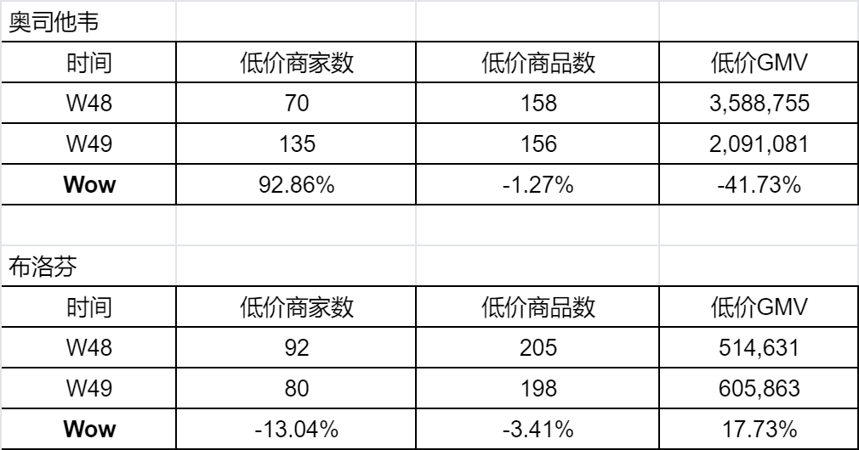
热搜品种竞价情况：
奥司他韦
时间 | 低价商家数 | 低价商品数 | 低价GMV
W48 | 70 | 158 | 3,588,755
W49 | 135 | 156 | 2,091,081
W50
Wow | 92.86% | -1.27% | -41.73%

布洛芬
时间 | 低价商家数 | 低价商品数 | 低价GMV
W48 | 92 | 205 | 514,631
W49 | 80 | 198 | 605,863
W50
Wow | -13.04% | -3.41% | 17.73%

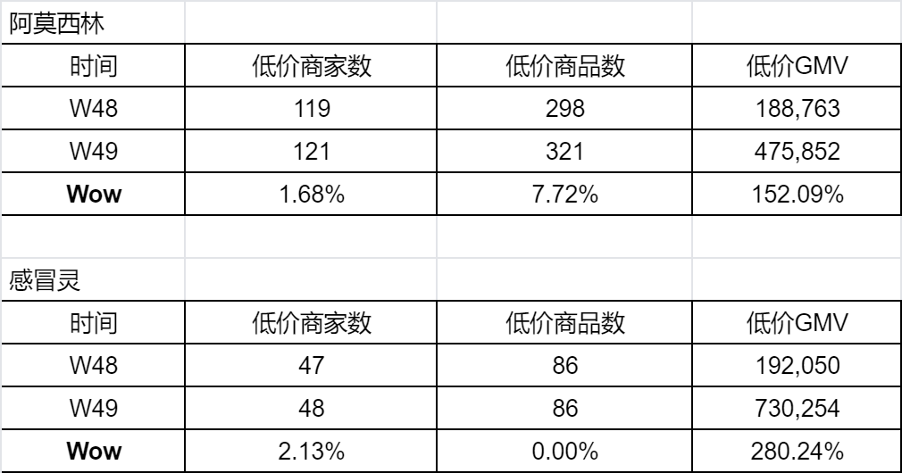
阿莫西林 |  |  |  |  |  |  | 41
时间 | 低价商家数 | 低价商品数 | 低价GMV |  |  |  | 74
W48 | 119 | 298 | 188,763 |  |  |  | 416,679
W49 | 121 | 321 | 475,852
Wow | 1.68% | 7.72% | 152.09%

感冒灵
时间 | 低价商家数 | 低价商品数 | 低价GMV
W48 | 47 | 86 | 192,050
W49 | 48 | 86 | 730,254
Wow | 2.13% | 0.00% | 280.24%

进展：
运营侧：
1、运营&采购3月起持续过程管理：落后人员每周复盘，推动定向调价动作
2、N700品种的价格竞争力提升定向跟进，按天结合中标价跟进到采购/运营
行动点 | 关键任务 |  | 责任人
生成定向调价清单 | 每日提供N700中标价格清单 |  | 平台运营
对比当前价vs中标价 |  | 采购/运营
执行阶梯调价 | 销量Top、价差大品种优先调至最低价-0.01，调价完成勾选反馈 |  | 采购/运营
3、Open Claw接入前准备：案例+经验沉淀skill便于后期直接调用
①先做业务经验结构化拆解，跟价策略、时段调价节奏、库存联动定价、毛利风控红线梳理为条件盘点逻辑；
②RAG检索增强消除AI幻觉，搭建专属的定价知识库，AI做价格分析的时候，先检索可信数据、再匹配业务Skill，最后只输出建议，不直接执行调价
③跟价skill、时段调价skill、毛利风控skill、冲销skill

关键模块 | 监控逻辑
日均低价SKU数据看板、N700预警看板 | 1. 日维度： - 参与竞价的活跃商家的日均低价SKU数量，较前日下降>5%发出预警 - 采购/运营维度的日均低价SKU数量及占比，较前日下降>5%发出预警 - N700的TOP销量品种逐一标记中标价格，要求采购/运营调价 2. 周维度： - 采购/运营维度的低价SKU占比，低于团队均值则标红，单独复盘及提交提升计划
明确行动路径 | 除按照商家-商品的提升路径跟进外， 收到预警后采购/运营需在1天内电话沟通执行： 1. 供给规划：帮助商家规划N700的库存及价格，借助最优价格、TOP销量的案例，马上完成调价，提升对应品种的销售。 2. 活动加持：配置特价/直降/百亿补贴活动。
产品侧：
1.优化自营pis调价方式，N700品种利用兜底+自动跟价方式提升自营N700品种竞价次数和成功率；
2.在商家视角下的低价品竞价、买家视角下的低价品下单链路中，寻找突破点，还需跟产品进一步确认落地方案：
低价突破点 | 解决方向 |  |  | 进展
自营竞价效率提升 | 优化自营pis调价方式，利用兜底+自动跟价方式提升自营N700品种竞价次数和成功率 |  |  | 待开发
价格力提升 | PIS价格加入低价比价 |  |  | 待开发
低价曝光提升 | 低价商品详情页，引导查看低价品 |  |  | 待开发
低价曝光提升 | 智采强化对低价的引导，销售端下单新增低价引导，强化平台低价心智 |  |  | 3月确认方案
买家信任提升 | 结合环线情况，监控系统判断低价的准确性，考虑按属地比价 |  |  | 3月确认方案
JBP商家竞价效率提升 | 支持商家设置在一定调价幅度内自动跟价 低价品补货、效期等剔除预警，库存结构优化 |  |  | -
调价反馈提升 | 将全网低价品、商家低价品的销售增长信息展示给商家，可快速跟价 |  |  | -

1、数据统计相关：支持统计分业务模式的中标商品明细、低价商品占比，落到BI看板，待排期；低价标签品点击监控，PC端待排期
2、流量转化相关：低价商品详情页，引导进入低价商品集合页查看更多；购物车、确认订单页增加低价商品提醒，推荐替换商品；需求评估中，需要跟产品进一步确认可落地方案

事项 |  |  | 进展/排期 | 说明
自动化扩容：参与和GMV范围扩大(85%以上) |  |  | 已上线 | 系统按条件筛选后自动参与
自动化：全域实时竞价，竞价强感知 |  |  | 已上线 | 任意价格入口改价后，不会掉标
限销、控销条件优化，支持更多商家参与 |  |  | 已上线 | 有效提升低价标签覆盖、订单占比
商家交互：内卷机制的搭建，提升竞价氛围 |  |  | 11/21已上线 | 掉标&潜力后台通知，促进商家内卷
纳入自营：自营商品可参与竞价 |  |  | 11/21已上线 | 自营后台支持查询竞价情况，促使主动卷价
支持采购在推荐竞价列表改价 |  |  | 2026-12-01 | 提升采购竞价效率，后续补充改价防呆逻辑
自营后台展示可售库存、商品编码 |  |  | 已上线 | 提升采购竞价效率
竞价次数支持准确统计 |  |  | 已上线 | 便于追踪卷价效果
二、低价订单问题排查情况及解决方案：
排查未打标GMV TOP50主码、30位BD（有效回复20个），定位问题如下：
问题模块 | 具体问题 |  |  | 问题定位 |  | 解决方案
打标问题 （86%） | 1、自营低价不是真低价，客户下单的时候选了更低的那个（54%） |  |  | 1、针对客户类型限销但都对连锁可售（78%） |  | 在保证客户体验的情况下优化低价打标范围，下周二前全部解决完毕上线 1、上周五已上线： - 库存条件：改为≥100（和前台“有货”保持一致） 2、本周二上线： - 渠道控销：全部打开限制 - 效期：改为≥1年 3、本周四/下周二上线： - 限购：支持全国、连锁周限购≥200 - 控销：省份≥20个
2、有周限购设置但均大于200盒（22%）
2、无自营低价标（32%） |  |  | 3、前台显示有货但供应商可售库存不足200（20%）
4、近效期品种也打上自营低价标签（2%）
订单问题 （14%） | 3、自营低价是真低价，但是不是销量最高 |  |  | 1、近效期品种客户不选，至少大于1年才行（45%）
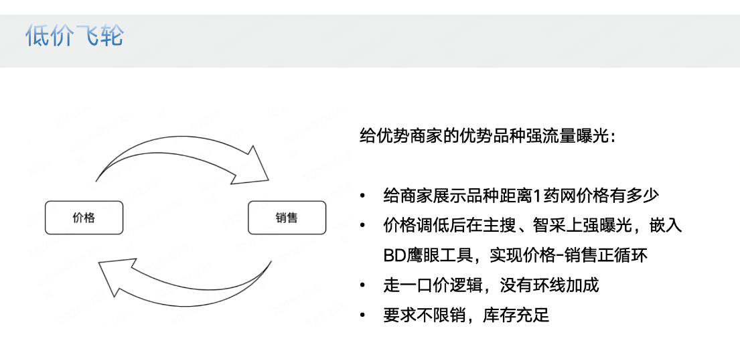
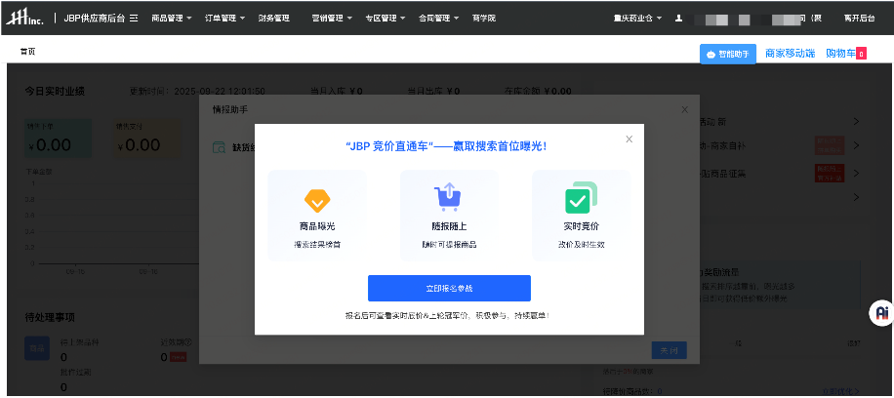
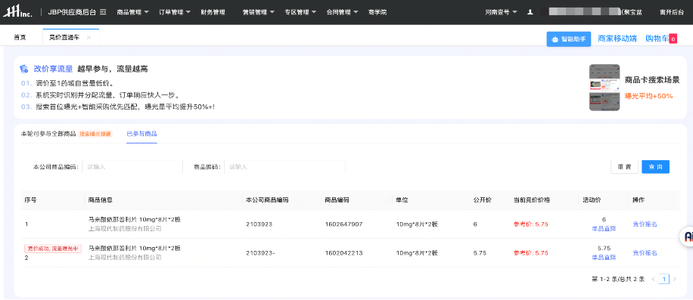
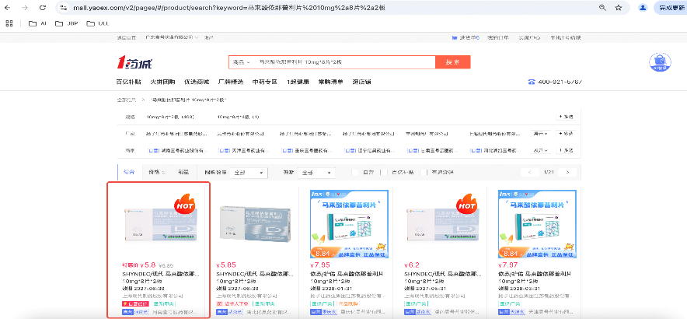
2、因客户加点实际客户看到的价格更高（26%）
3、采购/财务账户未开户，跟运输时效、环线加成因素相关（15%）

4、客户采购习惯：包括定向选择厂家、习惯选择不低于也不高于上次进价、选择满折活动品（15%）

5、为了毛利率高一些未选择最低价，不希望客户对着底部去下单，价格弹性不足（5%）

 |  |  | 待排期 | 便于追踪卷价效果
 |  |  | 待排期

 |  |  |  | 说明
 |  |  |  | 方便商家核对散货收费明细
 |  |  | 方便运营统计每日散货明细
 |  |  |  | 便于商家合理安排供货
 |  |  |  | JBP1.0加盟仓、JBP3.0不加收操作费需区分配置

